Technology Roadmap
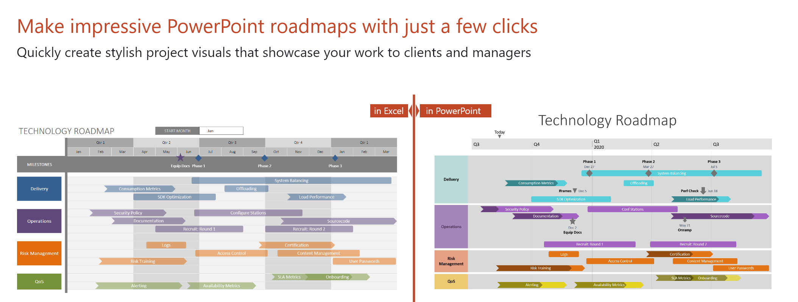
 |  |  |  |  |  |  | 2023-08-01

 | FASE 1: Desarrollo y Prueba Inicial |  |  |  |  |  | Fase 2: Lanzamiento, Pruebas Beta y ajustes |  |  |  |  |  | Fase 3: Lanzamiento público y expansión |  |  |  |  |  | Fase 4: Monetización y Publicidad |  |  |  |  |  | Fase 5: Integración de Tecnologías Avanzadas |  |  |  |  |  | Fase 6: Venta de datos y Expansión Global |  |  |  |  |  | Fase 7: Innovación Continua y Consolidación
 | 2023-08-01 | 2023-09-01 | 2023-10-01 | 2023-11-01 | 2023-12-01 | 2024-01-01 | 2024-02-01 | 2024-03-01 | 2024-04-01 | 2024-05-01 | 2024-06-01 | 2024-07-01 | 2024-08-01 | 2024-09-01 | 2024-10-01 | 2024-11-01 | 2024-12-01 | 2025-01-01 | 2025-02-01 | 2025-03-01 | 2025-04-01 | 2025-05-01 | 2025-06-01 | 2025-07-01 | 2025-08-01 | 2025-09-01 | 2025-10-01 | 2025-11-01 | 2025-12-01 | 2026-01-01 | 2026-02-01 | 2026-03-01 | 2026-04-01 | 2026-05-01 | 2026-06-01 | 2026-07-01 | Meses 37+
HITOS

Objetivos | Crear la base de la aplicación con funciones esenciales |  |  |  |  |  | Realizar pruebas beta en establoecimientos piloto |  |  |  |  |  | Lanzar CrackIce públicamente en marcados seleccionados |  |  |  |  |  |  |  |  |  |  |  |  |  |  |  |  |  |  |  |  |  |  |  | Continuar innovando con nuevas funciones y mejoras
 |  | Realizar pruebas internas y ajustes preliminares |  |  |  |  |  |  | Recopilar datos de usuario y feedback para mejoras |  |  |  | Expandir la base de usuarios y establecimientos |  |  |  |  |  | Implementar estrategias de monetización |  |  |  |  |  | Desarrollar capacidades de inteligencia artificial |  |  |  |  |  | Explorar oportunidades de venta de datos agregados |  |  |  |  |  | Establecer CrackIce como una plataforma líder
 | Identificar y establecer colaboraciones con establecimientos piloto |  |  |  |  |  |  |  |  |  | Preparar una versión más sólida para el lanzamiento al publico |  | Iniciar las primeras campañas de publicidad y promoción |  |  |  |  |  |  |  |  | Integración de espacios publicitarios en la aplicción |  |  |  |  |  | Incorporar funciones de reservas y eventos |  |  |  | Internacionalizar CrackIce y establecer colaboraciones globales |  |  |  |  | Explorar oportunidades para la expansión de negocios
 |  |  |  |  |  |  |  |  |  |  |  |  | Establecer alianzas estratégicas con establecimientos para promocionar la aplicación

Tareas Clave | Desarrollo del Frontend y Backend |  |  |  |  |  |  |  | Recopilación de datos de usuarios y establecimientos |  |  |  | Lanzamiento úblico de CrackIce |  |  |  |  |  |  |  |  |  |  |  | Desarrollo e integración de la inteligencia artificial |  |  |  |  |  |  |  |  |  |  |  | Desarrollo continuo de nuevas funciones
 | Integración de funciones |  |  |  |  |  | Implementar funciones avanzadas según feedback |  |  |  |  |  | Campañas de marketing para atraer nuevos usuarios |  |  |  |  |  | Desarollar modelos de monetización efectivos |  |  |  |  |  |  |  |  | Implementación sistemas de reserva y calendario de eventos |  |  | Desarrollar políticas y procedimientos para la venta ética de datos |  |  |  |  |  | Fomentar la participación activa de la comunidad
 |  | Pruebas internas y solución de Errores |  |  |  |  |  |  | Ajustes de interfaz y experiencia de usuario |  |  |  |  | Integración de nuevos establecimientos |  |  |  |  |  |  |  | Integración de espacios publicitarios en la aplicación |  |  |  |  |  |  |  |  |  | Iniciar procesos de expansión global y colaboraciones |  |  |  |  | Evaluar oportunidades de expansión
 |  | Identificación y compromiso de establecimiento Piloto |  |  |  |  |  |  |  |  | Planificación y estrategias de marketing |  | Establecimiento de alianzas estratégicas para promocionar CrackIce y los establecimientos

Resultados esperados |  |  |  |  |  | Prototipo funcional de Crack Ice | Versión beta de Crackice en funcionamiento |  |  |  |  |  |  |  | Crecimiento significativo en la base de usuarios |  |  |  |  |  | Generación de ingresos a través de estategias de monetización |  |  |  |  | CrackIce con capacidades de inteligencia artificial |  |  |  |  |  | Estrategia implementada para la venta ética de datos agregados |  |  |  |  | CrackIce consolidada como líder en la industria
 |  |  |  |  |  | Firma del contrato con al menos un establecimeinto piloto |  |  | Informes de pruebas con feedback detallado |  |  |  |  | Colaboración con al menos 20 nuevos establecimientos |  |  |  |  |  |  |  | Implemetación de anuncios publicitarios en CrackIce |  |  |  |  |  | Funciones de reserva y eventos en pleno funcionamiento |  |  |  |  |  | Colaboraciones establecidas a nivel mundial |  |  | Nuevas funciones y ofertas implementadas con éxito
 |  |  |  |  |  |  |  |  |  |  | Estrategia de marketing listo para el lanzamiento público |  |  | Inicio de alianzas estratégicas para promoción mutua |  |  |  |  |  |  |  |  |  |  |  |  |  |  |  |  |  |  |  |  |  |  | Exploración de opotunidades de expansión

